Лист1
 | 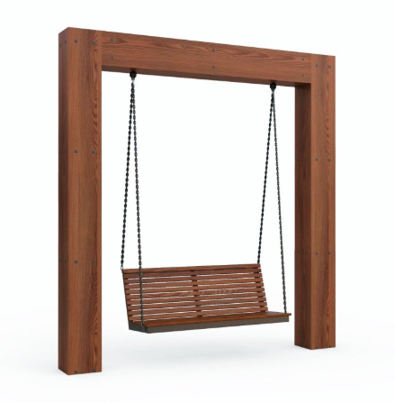
№ п/п | Артикул/обозначение | Наименование | Кол-во | Изображение | Цвет изделия RAL | Масса одного эл-та | Масса комплекта | Длина изделия (м) | Ширина изделия (м) | Высота изделия (м) | Объем (м3) | Объем комплекта (м3)
Сборочные единицы
1 | 0629МП | Стойка качелей ДПСР-1.37 | 2 |  | 7016 | 75.5 | 151 | 0.3 | 0.3 | 3.7 | 0.33 | 0.67
2 | 0630МП | Ферма ДПСР-1.37 | 1 |  | 7016 | 89.5 | 89.5 | 0.3 | 0.3 | 3 | 0.27 | 0.27
3 | 0628МП | Каркас дивана ДПСР-1.37 | 1 |  | 7016 | 18.3 | 18.3 | 1.8 | 0.536 | 0.596 | 0.58 | 0.58
4 |  | Закладная ДПСР-1.37 | 2 |  | 7016 | 27 | 54 | 1.8 | 0.536 | 0.596 | 0.58 | 1.15
5 |  | Подвес дивана-качели | 2 |  | 7016 | 0.4 | 0.8 | 0.8 | 0.8 | 0.6 | 0.38 | 0.77
Детали
6 | 0495ДБ | Доска 20х140х2980 мм с фаской 45 гр. (КП Г4) | 4 |  | тик | 4.34 | 17.36 | 0.045 | 0.145 | 1.045 | 0.007 | 0.027
7 | 0496ДБ | Доска 20х140х2800 мм с фаской 45 гр. (КП Г4) | 4 |  | тик | 4.08 | 16.32 | 0.045 | 0.145 | 2.2 | 0.014 | 0.057
8 | 0497ДБ | Доска 20х140х2760 мм с фаской 45 гр. (КП Г4) | 2 |  | тик | 4.03 | 8.06 | 0.045 | 0.145 | 2.2 | 0.014 | 0.029
9 | 0498ДБ | Доска 20х140х2720 мм с фаской 45 гр. (КП Г4) | 4 |  | тик | 3.96 | 15.84 | 0.04 | 0.06 | 1.8 | 0.004 | 0.017
10 | 0499ДБ | Доска 20х140х2700 мм с фаской 45 гр. (КП Г4) | 8 |  | тик | 3.94 | 31.52 | 0.04 | 0.06 | 1.8 | 0.004 | 0.035
11 | 0500ДБ | Доска 20х140х2240 мм с фаской 45 гр. (КП Г4) | 2 |  | тик | 3.26 | 6.52 | 0.04 | 0.06 | 1.8 | 0.004 | 0.009
12 | 0072ДБ | Доска 40х60х1500 мм (КП Г4) | 12 |  | тик | 1.87 | 22.44 | 0.04 | 0.06 | 1.8 | 0.004 | 0.052
Стандартные изделия
13 |  | Цепь дивана-качели 1830 задняя | 2 |  | оцин. | 3.7 | 7.4 |  |  |  | 0.000 | 0.000
14 |  | Цепь дивана-качели 2140 передняя | 2 |  | оцин. | 4.28 | 8.56 |  |  |  | 0.000 | 0.000
15 |  | Болт М16х60 | 8 |  | оцин. | 0.13 | 1.04 |  |  |  | 0.00 | 0.00
16 |  | Болт М16х70 | 8 |  | оцин. | 0.15 | 1.2 |  |  |  | 0.00 | 0.00
18 |  | Шайба 16 | 16 |  | оцин. | 0.01 | 0.16 |  |  |  | 0.00 | 0.00
19 |  | Гайка М16 | 32 |  | оцин. | 0.038 | 1.216 |  |  |  | 0.00 | 0.00
20 |  | Саморез по металлу с потайной головкой 5х38 DIN 7504P | 144 |  | оцин. | 0.0038 | 0.5472 |  |  |  | 0.00 | 0.00
 |  |  |  |  |  |  | 452

